关系图
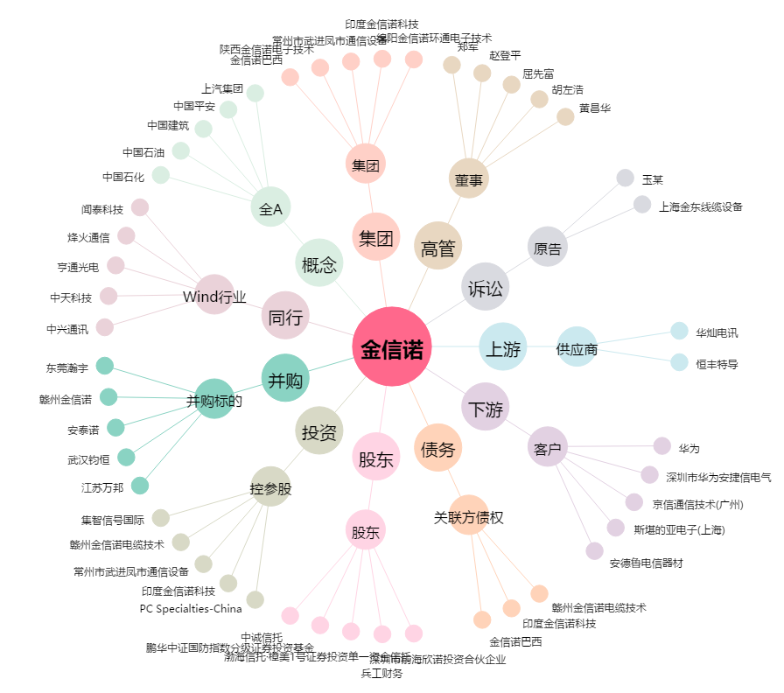
金信诺[300252.SZ] - 关系概览图

